Sheet1
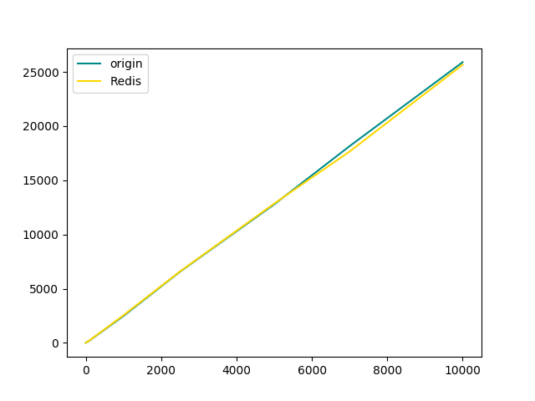 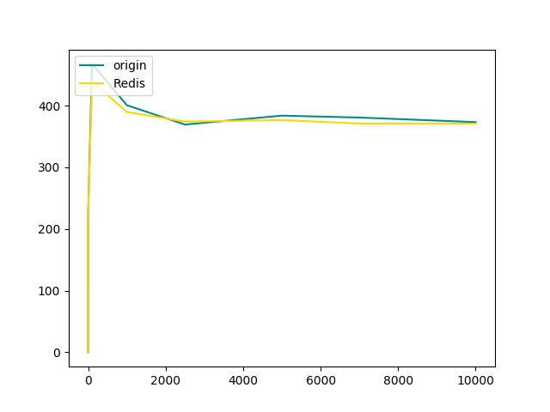
Redis 数据集大小对 get 影响

数据集大小 | 请求次数 | 平均每次查询用时 0.001ms
0 | 1000 | 29.3
500 | 1000 | 29.5
1000 | 1000 | 28.8
5000 | 1000 | 29.1
10000 | 1000 | 29.8
20000 | 1000 | 28.8
30000 | 1000 | 30.2
40000 | 1000 | 31.8
50000 | 1000 | 29.6
80000 | 1000 | 28.6
100000 | 1000 | 29.4
500000 | 1000 | 29.6
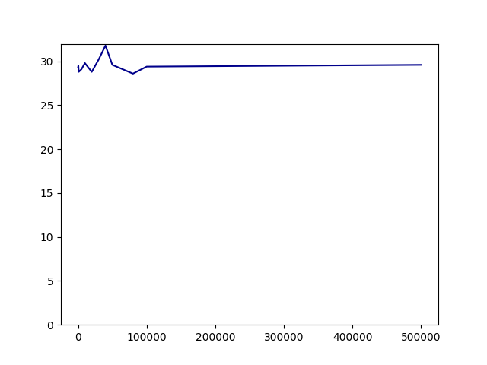

 |  |  | 从本机测试结果来看，redis的数据集在（0~500000）范围，读取数据的性能搜到影响不大

method | Samples | Thread Count | Loop Count | Average (ms) | TPS (/s)
GET | 50 | 1 | 50 | 4 | 225.2
 |  |  |  | 4 | 223.2 | Origin: Not Set TokenId Lock
 | 5000 | 100 | 50 | 212 | 467.9
 |  |  |  | 225 | 439.5
 | 50000 | 1000 | 50 | 2475 | 400.8
 |  |  |  | 2544 | 389.8 | Redis: Set TokenId Lock In Redis
 | 50000 | 2500 | 20 | 6588 | 369.4
 |  |  |  | 6561 | 374.2
 | 50000 | 5000 | 10 | 12852 | 384.9
 |  |  |  | 12777 | 376.7
 | 70000 | 7000 | 10 | 17653 | 380.8
 |  |  |  | 18150 | 371
 | 100000 | 10000 | 10 | 25669 | 373.4
 |  |  |  | 25901 | 371

